平均
 | 定性的データ（質的データ・カテゴリーデータ） |  |  | 定量的データ（量的データ）
 | 名義尺度 | 順序尺度 |  | 間隔尺度 |  | 比例尺度
説明 | 数としての意味は無い 単なる区別のための言葉 の代わり | 数の順序・大小には意味が ある。値の間隔には意味 が無い |  | 数値として間隔に意味がある、目盛が等間隔。比率は意味がない |  | 数値として間隔にも比率にも意味がある

性質 | この数を用いて計算する ことはできない。出現頻度 は数えられる | 大小比較ができる。間隔（差） や平均（和）は意味がない |  | 差（間隔）や和（平均）が計算できる。比率は意味がない |  | 和・差・比率が計算できる

例 | 電話番号、血液型（A:1, B:2, AB:3, O:4） | スポーツの順位（好き：4、 やや好き：3、やや嫌い：2、 嫌い：1） |  | 摂氏の温度、西暦 |  | 長さ、重さ

∑の詳細
算術平均
$$\overline{x}=\frac{1}{n}\sum_{i=1}^{n}{x_{i}}$$
全ての値を足して個数で割るというよく使われる平均

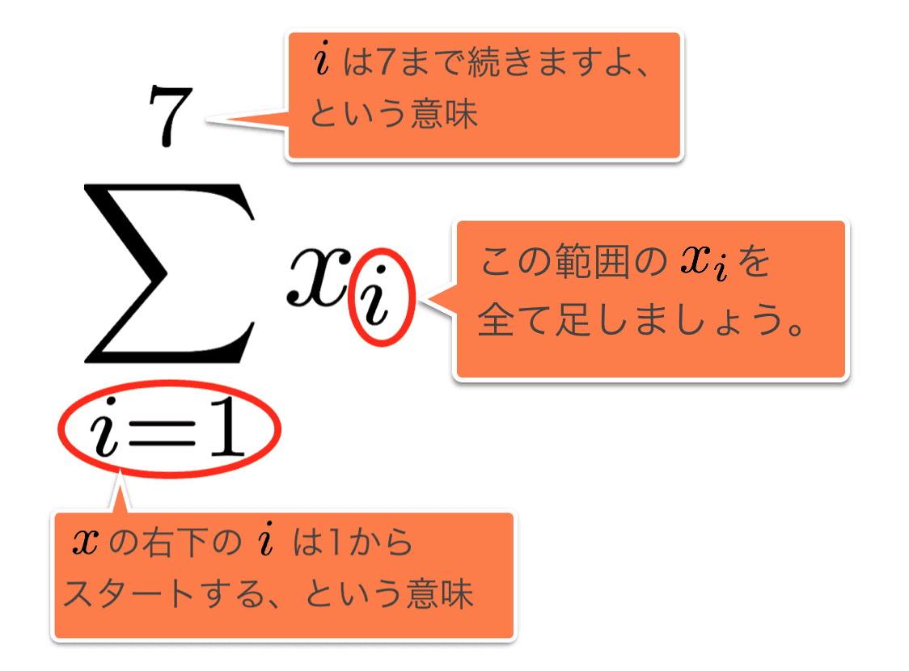

メジアン（中央値）
データを大きさの順に並べてソートしたときにちょうど中央の位置にあるデータ

 | 身長 |  | 身長
A | 168.3 | G | 162.8
B | 179.2 | C | 165.8
並び替え
C | 165.8 | A | 168.3
ここの数値が中央値
D | 170.5 | D | 170.5
E | 188.2 | F | 174.6
F | 174.6 | H | 175.5
G | 162.8 | J | 177.1
H | 175.5 | I | 178.1
I | 178.1 | B | 179.2
J | 177.1 | E | 188.2

モード（最頻値）
出現回数が最も多い値
※全ての頻度が同じ値である場合はモードは無効となる

ここの数値がモード（最頻値）
出現回数別
に並び替え
 | 年齢 | 頻度 | 年齢
A | 19 | 3 | 19
B | 21 | 4 | 20
C | 19 | 2 | 21
D | 20 | 1 | 22
E | 22
F | 19
G | 20
H | 21
I | 20
J | 20

足し算の代わりに掛け算を用いた平均
売上比率の平均等の変化率の平均
を求めるために使う
幾何平均 ＝
$$\sqrt[n]{x1×x2×x3×⋯xn}$$

(例)
1年目の売上 1000万円
2年目の売上 2500万円 前年より250%up
3年目の売上 4000万円 前年より160%up
（売上比率の平均を取る）
250%を少数に変換→2.5
160%を少数に変換→1.6

$$\sqrt[2]{2.5×1.6} =\sqrt{4} =2$$
平均売上率=200%

トリム平均（調整平均）
データの中から極端に大きいもの、小さいものを除外（トリム）してから平均をとる方法

除外
 | 身長 |  | 身長 |  |  | 身長
A | 168.3 | G | 162.8 |  | C | 165.8
B | 179.2 | C | 165.8 |  | A | 168.3
並び替え
C | 165.8 | A | 168.3 |  | D | 170.5
D | 170.5 | D | 170.5 |  | F | 174.6
E | 188.2 | F | 174.6 |  | H | 175.5
F | 174.6 | H | 175.5 |  | J | 177.1
トリム平均
G | 162.8 | J | 177.1 |  | I | 178.1
除外
H | 175.5 | I | 178.1 |  | B | 179.2
I | 178.1 | B | 179.2 |  | 平均値 | 173.625
J | 177.1 | E | 188.2

頻度分布 分散 偏差
平均では全体を1つの数に集約する為全体のばらつきや、偏りなどの細かい事がわからない

頻度分布図（ヒストグラム）
データの分布状況を視覚的に認識させる為に用いられる図

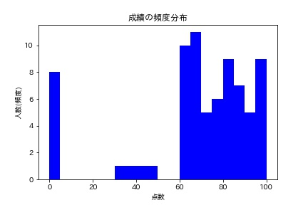

ヒストグラムでは隣同士のデータとの
間隔を空けない
※空白は欠損値

ｙ軸に記載する数値を【度数】と言い
各区間に含まれるデータの数量をを記入する
ｘ軸に記載する数値を【階級】と言い
データを区切った区間を記入する

import numpy as np
import matplotlib.pyplot as plt
import japanize_matplotlib
x = [0, 95, 60, 30, 0, 60, 67, 67, 65, 80, 100, 91, 0, 0, 83, 67, 90,
91, 73, 61, 74, 99, 44, 75, 98, 98, 68, 69, 79, 95, 87, 87, 60,
78, 100, 0, 63, 72, 75, 79, 69, 60, 83, 83, 65, 80, 73, 85, 0,
60, 80, 60, 92, 99, 81, 66, 48, 83, 97, 68, 77, 89, 0, 89, 0,
62, 88, 37, 87, 93, 60, 83, 71, 65]
plt.hist(x, bins=20, color="b")#bins=20はx軸の区分の数を指定しているbins=20では20等分に分割している
plt.title("成績の頻度分布")
plt.xlabel("点数")
plt.ylabel("人数(頻度)")
plt.show()
（pythonコード例）

箱ひげ図
データの分布を「箱」と「ひげ」で表したグラフで、データがどのあたりの値に
集中しているかをひと目で捉えることができます

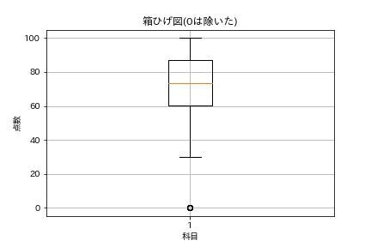

最大値
ひげ

中央値（メジアン）

箱

最小値

import numpy as np
import matplotlib.pyplot as plt
x =np.array( [0, 95, 60, 30, 0, 60, 67, 67, 65, 80, 100, 91, 0, 0, 83, 67, 90,
91, 73, 61, 74, 99, 44, 75, 98, 98, 68, 69, 79, 95, 87, 87, 60,
78, 100, 0, 63, 72, 75, 79, 69, 60, 83, 83, 65, 80, 73, 85, 0,
60, 80, 60, 92, 99, 81, 66, 48, 83, 97, 68, 77, 89, 0, 89, 0,
62, 88, 37, 87, 93, 60, 83, 71, 65])
print("variance",x.var().round(4))#分散を表示round(4)で小数点以下４桁を表示設定
print("std-deviation", x.std().round(4))#標準偏差を表示round(4)で小数点以下４桁を表示設定
plt.boxplot(x)
plt.title("箱ひげ図(0は除いた)")
plt.grid()
plt.xlabel("科目")
plt.ylabel("点数")
plt.show()
（pythonコード例）

【偏差とは？】
各データと平均の差のこと（各データが平均点からどのくらい離れているかを見る指標）

$$\overline{x}=\frac{1}{n}\sum_{i=1}^{n}{x_{i}}$$
偏差 =${ x}_{i}−\overline{x}$
$x_{i}$ : 個々の数値
$\overline{x}$ : データの平均

$$x_{1}$$
$$x_{2}$$
$$x_{3}$$
 | 点数 | 偏差
 | 96 | 96-81＝15
 | 63 | 63-81＝-18
$$x_{4}$$
 | 85 | 85-81＝4
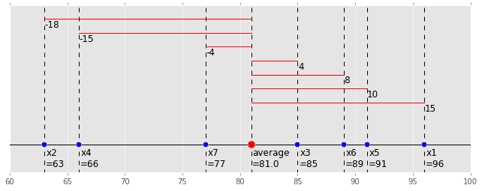
$$x_{5}$$
 | 66 | 66-81＝-15
$$x_{6}$$
 | 91 | 91-81＝10
$$x_{7}$$
 | 89 | 89-81＝8
 | 77 | 77-81＝-4
赤い線が偏差
平均 | 81

$$x_{1}$$
$$x_{2}$$
$$x_{3}$$
 |  |  |  | 偏差
 |  |  |  | 15
 |  |  |  | -18
$$x_{4}$$
 |  |  |  | 4
$$x_{5}$$
 |  |  |  | -15
$$x_{6}$$
 |  |  |  | 10
平均点
$$x_{7}$$
 |  |  |  | 8
 |  |  |  | -4
 |  |  | 合計 | 0

【平均偏差（絶対偏差）】
偏差の絶対値を平均した値
平均偏差 ＝
★なぜ絶対値（マイナスをプラスに変える）の平均をとるのか？
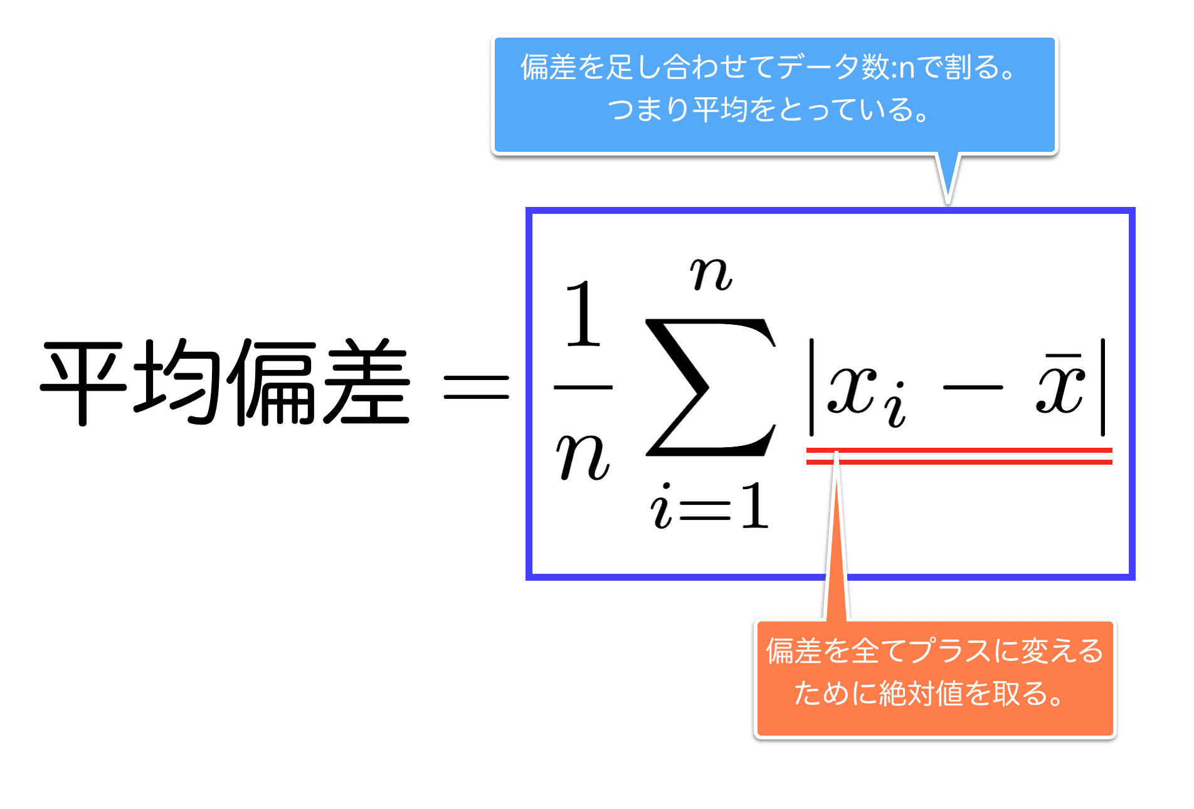

$$\frac{1}{n}\sum_{i=1}^{n}{|x_{i}−\overline{x}|}$$

偏差の値を全て足し合わせると合計は0に
なってしまう為平均値が取れない

【分散 / 標準偏差】
データがどれくらいバラついているかの指標
※偏差の平均を平均偏差とは違う計算方法で算出した値
（分散 / 標準偏差）では偏差の値を絶対値に変えるのではなく2乗する
※分散は元のデータを2乗している為平均値と分散を足したり比較したりができない
（例えば100人の身長を「cm」の単位で測定した場合には、平均の単位は「cm」となるが、
分散の単位はその2乗の「cm²」となる為、平均と分散の値をそのまま比較したり
計算したりする事ができない。）
そこで、分散の「平方根」を計算することで2乗された単位は元に戻り
足したり引いたりすることが出来る様になります。
分散の正の平方根のことを「標準偏差」と言います。
$$σ= \sqrt{\frac{1}{n}\sum_{i=1}^{n}{({ x}_{i}−\overline{x} )²}}$$
標準偏差 ＝ $\sqrt{分散}$

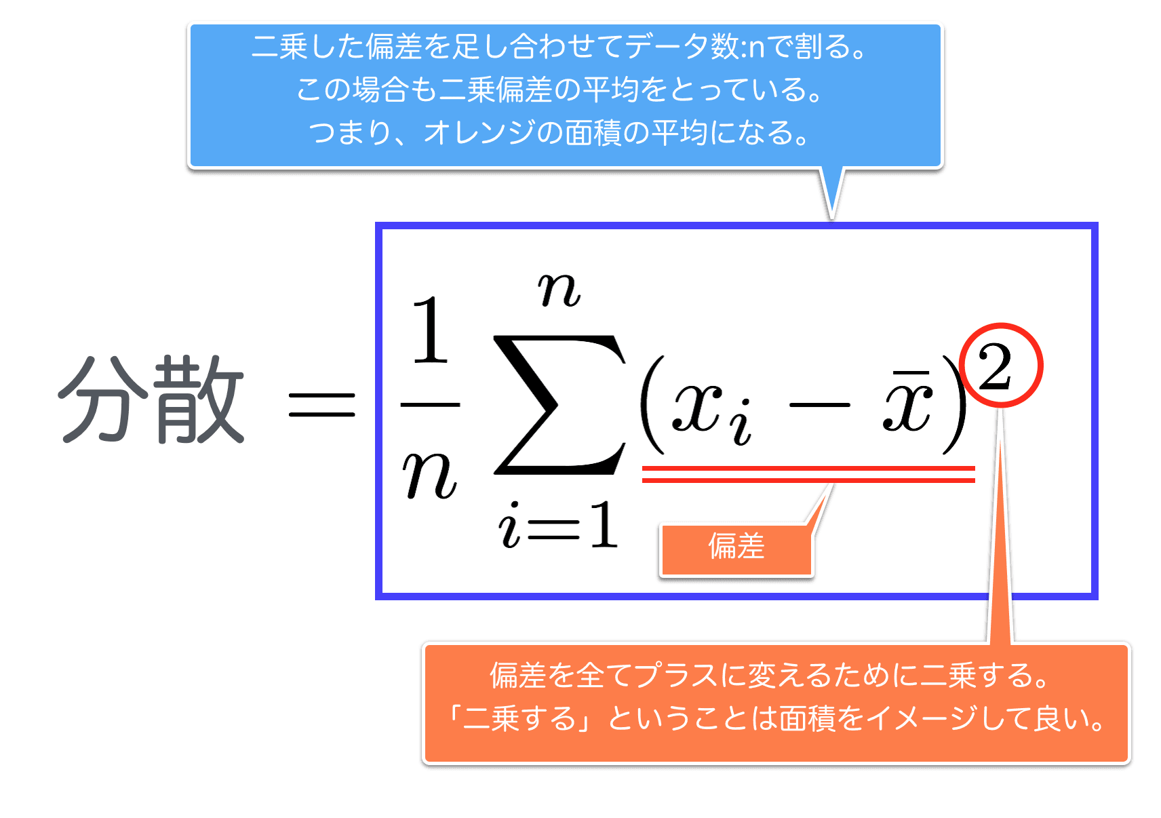

標準偏差

標準偏差 標準化
NO | x |  | NO | x |  | NO | x
1 | 50 |  | 1 | 70 | 400 | 1 | 50 | 400
2 | 50 |  | 2 | 30 | 400 | 2 | 95
3 | 50 |  | 3 | 50 | 0 | 3 | 50
4 | 50 |  | 4 | 45 | 25 | 4 | 45
5 | 50 |  | 5 | 60 | 100 | 5 | 80
6 | 50 |  | 6 | 50 | 0 | 6 | 55
7 | 50 |  | 7 | 40 | 100 | 7 | 5
8 | 50 |  | 8 | 45 | 25 | 8 | 15 |  | 127.77777778
9 | 50 |  | 9 | 60 | 100 | 9 | 20
10 | 50 |  | 10 | 50 | 0 | 10 | 85
平均 | 50 |  | 平均 | 50 | 115 | 平均 | 50
分散 | 0 |  | 分散 | 148.21428571 |  | 分散 | 927.77777778
標準偏差 | 0 |  | 標準偏差 | 12.174328964 |  | 標準偏差 | 30.459444804

z (標準化) = $\frac{x−\overline{x}}{s}・・・（偏差÷標準偏差$）
NO | 自己評価（ｘ） | 同僚の評価（ｙ） |  |  | NO | 自己評価（ｘ） | 同僚の評価（ｙ）
1 | 10 | 75 |  |  | 1 | -1.53 | -0.03
2 | 59 | 52 |  |  | 2 | 0.13 | -1.61
標準化
s: 変量xの標準偏差
$$s^{2}: 分散$$
$$\overline{x}： 平均$$
3 | 76 | 81 |  |  | 3 | 0.71 | 0.38
4 | 53 | 74 |  |  | 4 | -0.07 | -0.10
5 | 79 | 80 |  |  | 5 | 0.81 | 0.31
6 | 98 | 86 |  |  | 6 | 1.46 | 0.72
7 | 10 | 97 |  |  | 7 | -1.53 | 1.47
（標準化の特徴）
①ｚの平均は0、 分散は1となる
②ｚ＞0なら標準よりも大きく、 ｚ＜0ならば標準よりも小さい
③ｚ＞1なら標準から大きく離れている
8 | 36 | 55 |  |  | 8 | -0.65 | -1.40
9 | 77 | 90 |  |  | 9 | 0.74 | 0.99
10 | 53 | 65 |  |  | 10 | -0.07 | -0.72
平均 | 55.1 | 75.5 |  |  | 平均 | 0 | 0
分散 | 864.98888889 | 213.16666667 |  |  | 分散 | 1 | 1
標準偏差 | 29.410693445 | 14.600228309 |  |  | 標準偏差 | 1 | 1

共分散
（共分散）公式
$$s_{xy}=\frac{\left(x_{1}−\overline{x}\right)\left(y_{1}−\overline{y}\right)+\left(x_{2}−\overline{x}\right)\left(y_{2}−\overline{y}\right)+⋯+\left(x_{n}−\overline{x}\right)\left(y_{n}−\overline{y}\right)}{n−1}$$
NO | 自己評価（ｘ） | 同僚の評価（ｙ） | 上司の評価（ｚ） | 営業成績（ｗ）
1 | 10 | 75 | 32 | 45
2 | 59 | 52 | 63 | 90
3 | 76 | 81 | 31 | 49
4 | 53 | 74 | 38 | 51
（共分散の特徴）
①共分散＞0なら正の相関
②共分散≒0なら相関なし
③共分散＜0なら負の相関
5 | 79 | 80 | 32 | 46
6 | 98 | 86 | 19 | 32
7 | 10 | 97 | 5 | 8
8 | 36 | 55 | 63 | 94
9 | 77 | 90 | 15 | 22
10 | 53 | 65 | 55 | 86
平均 | 55.1 | 75.5 | 35.3 | 52.3
分散 | 864.98888889 | 213.16666667 | 396.23333333 | 854.9
標準偏差 | 29.410693445 | 14.600228309 | 19.905610599 | 29.238673021

 |  |  |  |  | 上司の評価と営業成績の共分散 | 自己評価と同僚の評価の共分散 | 同僚の評価と上司の評価の共分散
 |  |  |  |  | 578.6 | 40.9 | -287.1
 |  |  |  |  | 正の相関 | 相関がない | 負の相関

上司の評価と営業成績の共分散
自己評価と同僚の評価の共分散
同僚の評価と上司の評価の共分散

負の相関
正の相関
相関がない

相関係数
（相関係数）公式
 |  |  |  |  | (共分散)
NO | ｘ | ｙ | ｚ |  | sxy | 92.8
1 | 19 | 12 | 7 |  | sxz | -50.7
$$r_{xy}=\frac{s_{xy}}{s_{x}s_{y}}$$
Sxy : 変量x、yの共分散
Sx, Sy : 変量x、yの標準偏差
相関係数($r_{xy}$)$=\frac{\text{変量}\text{x}\text{、}\text{y}\text{の共分散} }{(変量xの標準偏差)×(変量yの標準偏差)}$
2 | 56 | 26 | 2 |  | syz | 14.1
3 | 70 | 45 | 2 |  | （相関係数）
4 | 73 | 7 | 1 |  | rxy | 0.25
5 | 32 | 35 | 8 |  | rxz | -0.74
6 | 63 | 48 | 7 |  | ryz | 0.26
（相関係数の特徴）
-1≦${ r}_{xy}$ ≦1
①$r_{xy}$の値が1に近いほど正の相関が強い
②$r_{xy}$の値が-1に近いほど負の相関が強い
③$r_{xy}$の値が0に近いほど相関がない
共分散はデータの単位やスケールの影響を受ける為
単位やスケールが異なる2つの資料の間では単純に
比較できない
↓
この欠点を補う指標が相関係数です
平均 | 52.2 | 28.8 | 4.5
分散 | 478.2 | 287.0 | 9.9
標準偏差 | 21.9 | 16.9 | 3.1

変量ｘと変量ｙの相関グラフ
変量ｘと変量ｚの相関グラフ
変量ｙと変量ｚの相関グラフ

共分散の値では変量ｘと変量ｙの関係が一番相関関係が
強いという結果であったが、相関係数で表すと一番相関
関係が弱いという事がわかる
相関がない

データが標準化されている時は標準偏差が全て1となる為、共分散と相関係数の値は一致する

標準化
 | NO | ｘ | ｙ | ｚ |  |  | NO | ｘ | ｙ | ｚ | (共分散)
 | 1 | 19 | 12 | 7 |  |  | 1 | -1.516743621 | -0.99369795682 | 0.7945521577 | sxy | 0.25061009972
 | 2 | 56 | 26 | 2 |  |  | 2 | 0.17530202655 | -0.16725609174 | -0.7945521577 | sxz | -0.7368866916
 | 3 | 70 | 45 | 2 |  |  | 3 | 0.8155355148 | 0.95434358229 | -0.7945521577 | syz | 0.26453661304
 | 4 | 73 | 7 | 1 |  |  | 4 | 0.95272840514 | -1.2888557658 | -1.1123730208 | （相関係数）
 | 5 | 32 | 35 | 8 |  |  | 5 | -0.92224109618 | 0.36402796438 | 1.1123730208 | rxy | 0.25061009972
 | 6 | 63 | 48 | 7 |  |  | 6 | 0.49541877067 | 1.1314382677 | 0.7945521577 | rxz | -0.7368866916
 |  |  |  |  |  |  |  |  |  |  | ryz | 0.26453661304
 | 平均 | 52.2 | 28.8 | 4.5 |  |  | 平均 | 0.0 | 0.0 | 0.0
 | 分散 | 478.2 | 287.0 | 9.9 |  |  | 分散 | 1.0 | 1.0 | 1.0
 | 標準偏差 | 21.9 | 16.9 | 3.1 |  |  | 標準偏差 | 1.0 | 1.0 | 1.0

回帰方程式
（回帰方程式）公式
$$\hat{y}: 予測値$$
$s_{xy}$: 共分散
$s_{x^{2}}$: 分散
$\overline{y}$: yの平均
$$\overline{x}: xの平均$$
$$\hat{y}：予測値$$
$$\hat{y}=(\overline{y}−\frac{s_{xy}}{s_{x^{2}}}\overline{x})+\frac{s_{xy}}{s_{x^{2}}}x$$
$$\hat{y}=a+bx$$

$$\hat{y}=\left(yの平均−\frac{共分散}{xの分散}×xの平均\right)+\frac{共分散}{xの分散}×x$$

身長と体重の回帰直線

平均値、説明変数の分散、共分散を求めれば回帰方程式を解くことが出来る

社員№ | 身長（x） | 体重（y） | ｙの平均 | 63.25
 | (cm) | (kg) | ｘの平均 | 173.22 |  | 予測値 | 残差
1 | 180.5 | 72 | 共分散 | 18.437777778 |  | 67.11 | 4.89
2 | 176.7 | 65.2 | ｘの分散 | 34.781777778 |  | 65.09 | 0.11
3 | 175.5 | 61.5 |  |  |  | 64.46 | -2.96
4 | 160.1 | 58 |  |  |  | 56.30 | 1.70
残差=実測値-予測値
5 | 174.5 | 63.8 |  |  |  | 63.93 | -0.13
6 | 170.5 | 63 |  |  |  | 61.81 | 1.19
7 | 176.6 | 68 |  |  |  | 65.04 | 2.96
8 | 170.1 | 56.5 |  |  |  | 61.60 | -5.10
（予測したい値）
目的変数
9 | 178.3 | 61.5 |  |  |  | 65.94 | -4.44
10 | 169.4 | 63 |  |  |  | 61.23 | 1.77
平均 | 173.22 | 63.25 |  |  | 平均 | 63.25 | 0.00
分散 | 34.78 | 20.29 |  |  | 分散 | 9.77 | 10.52
予測値=$\hat{y}=(\overline{y}−\frac{s_{xy}}{s_{x^{2}}}\overline{x})+\frac{s_{xy}}{s_{x^{2}}}x$で求めた値
（説明する側の変数）
説明変数

①目的変量yの平均 = 予測値$\hat{y}$の平均
②残差$ε$の平均 = 0
③目的変数yの実測値の分散 = 予想値$\hat{y}$の分散 + 残差$ε$の分散

Excelの分析ツールで回帰分析を行い切片とb値が分かれば予測値の
計算は簡単に出来る

$$\hat{y}=a+bx$$
予測値=切片+(X値1係数×$X_{1}$)

（残差）公式
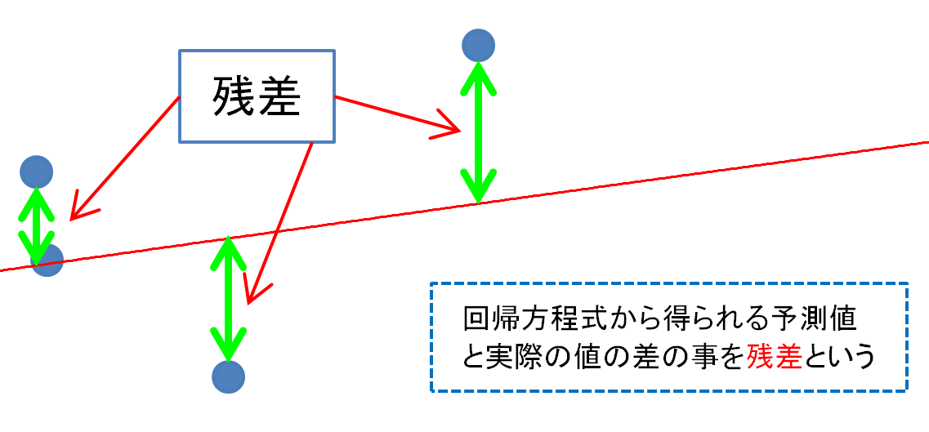
$$ε_{1}=y_{1}−\hat{y}$$
$ε_{1}$:残差
残差＝実測値－予測値

決定係数
③目的変数yの実測値の分散 = 予想値$\hat{y}$の分散 + 残差$ε$の分散
営業所 | 広告費（x） | 売上（y） | 予測値（y^） | 残差（ε）
 | （百万円） | （百万円）
1 | 2 | 4 | 3.65 | 0.35
2 | 6 | 5 | 5.47 | -0.47
3 | 8 | 6 | 6.39 | -0.39
4 | 7 | 7 | 5.93 | 1.07
$${s_{y}}^{2}= {s_{\hat{y}}}^{2}+ {s_{ε}}^{2}$$
※決定係数が高いほど残差の分散が低くなる
5 | 4 | 4 | 4.56 | -0.56
平均 | 5.4 | 5.2 | 5.2 | 0.00
分散 | 5.8 | 1.7 | 1.21 | 0.49
共分散 | 2.65
標準偏差 |  | 1.304 | 1.100
共分散 |  | 1.21

$$R^{2}（決定係数）= \frac{{s_{\hat{y}}}^{2}}{{s_{y}}^{2}}＝\frac{予測値の分散}{実測値の分散}$$
$$\frac{1.21}{1.7}＝0.712=71.2\%$$
例題のデータの予測精度は71.2%である
決定係数の値が1に近いほどデータ予測の精度が
良いという結果になる

決定係数$R^{2}と目的変数/予測値との関係$

※決定係数$R^{2}の平方根$
$${ r}_{y\hat{y}}= \frac{s_{y\hat{y}}}{s_{y}s_{\hat{y}}} \text{目的変数と予想値の相関係数を求める}$$
$${ r}_{y\hat{y}}= \frac{1.21}{1.304×1.100}=0.844$$
R $=\sqrt{0.712} =0.844$

目的変数と予想値の相関係数 ＝ 決定係数$R^{2}$の平方根R
回帰方程式は目的変数と予想値の相関係数を最大にする

単回帰分析実践
戸建住宅数と乗用車台数の散布図
愛知県
都道府県 | 戸建住宅 （千戸） | 乗用車台数 （千台）
北海道 | 1175 | 2466
青森 | 365 | 601
①未来予測をする
$\hat{y}$の増加分=2.26×xの増加分
上記の式から「戸建て住宅数」が1台増えると自動車は
2.26台増加する事がわかる
②サンプルの特性を調べる
・愛知県が突出して回帰方程式から逸脱している
愛知県が自動車販売が盛んである事がわかる
→愛知県ではこれ以上自動車販売台数を増やすことは
困難であるかもしれない
・鹿児島県が回帰方程式より大きく下回っている
原因分析をする必要がある→基盤整備が遅れている等
岩手 | 344 | 598
宮城 | 489 | 1020
秋田 | 307 | 514
山形 | 296 | 577
福島 | 488 | 978
茨城 | 704 | 1528
栃木 | 480 | 1042
群馬 | 510 | 1120
埼玉 | 1329 | 2693
千葉 | 1134 | 2321
東京 | 1498 | 3152
神奈川 | 1311 | 2831
新潟 | 595 | 1123
鹿児島県
富山 | 278 | 583
石川 | 277 | 580
福井 | 195 | 415
山梨 | 221 | 445
長野 | 548 | 1127
岐阜 | 495 | 1084
静岡 | 829 | 1789
愛知 | 1244 | 3336
三重 | 475 | 908
滋賀 | 293 | 602 | 概要
京都 | 527 | 917
大阪 | 1209 | 2589 | 回帰統計
兵庫 | 950 | 1985 | 重相関 R | 0.98680312576
奈良 | 306 | 559 | 重決定 R2 | 0.97378040901
和歌山 | 272 | 448 | 補正 R2 | 0.97319775143
鳥取 | 147 | 273 | 標準誤差 | 135.51332063
島根 | 189 | 328 | 観測数 | 47
岡山 | 474 | 921
広島 | 623 | 1188 | 分散分析表
山口 | 391 | 684 |  | 自由度 | 変動 | 分散 | 観測された分散比 | 有意 F
徳島 | 199 | 373 | 回帰 | 1 | 30691040.254 | 30691040.254 | 1671.2739119 | 3.1443096787E-37
香川 | 248 | 465 | 残差 | 45 | 826373.70307 | 18363.860068
愛媛 | 392 | 596 | 合計 | 46 | 31517413.957
高知 | 223 | 328
福岡 | 912 | 2048 |  | 係数 | 標準誤差 | t | P-値 | 下限 95% | 上限 95% | 下限 95.0% | 上限 95.0%
佐賀 | 209 | 384 | 切片 | -125.27999128 | 35.695997809 | -3.5096369052 | 0.0010317849992 | -197.17542144 | -53.384561122 | -197.17542144 | -53.384561122
長崎 | 358 | 557 | X 値 1 | 2.2598591164 | 0.055278665277 | 40.881217104 | 3.1443096787E-37 | 2.1485221694 | 2.3711960635 | 2.1485221694 | 2.3711960635
熊本 | 435 | 783
大分 | 291 | 537
宮崎 | 316 | 528
鹿児島 | 511 | 736 | 残差出力
沖縄 | 210 | 563
 |  |  | 観測値 | 予測値: Y | 残差
 |  |  | 1 | 2530.0544705 | -64.054470513
 |  |  | 2 | 699.56858621 | -98.568586213
 |  |  | 3 | 652.11154477 | -54.111544769
 |  |  | 4 | 979.79111665 | 40.208883351
 |  |  | 5 | 568.49675746 | -54.496757461
 |  |  | 6 | 543.63830718 | 33.36169282
 |  |  | 7 | 977.53125753 | 0.46874246712
 |  |  | 8 | 1465.6608267 | 62.339173321
 |  |  | 9 | 959.4523846 | 82.547615398
 |  |  | 10 | 1027.2481581 | 92.751841906
 |  |  | 11 | 2878.0727744 | -185.07277444
 |  |  | 12 | 2437.4002467 | -116.40024674
 |  |  | 13 | 3259.9889651 | -107.98896512
 |  |  | 14 | 2837.3953103 | -6.3953103457
 |  |  | 15 | 1219.336183 | -96.33618299
 |  |  | 16 | 502.96084308 | 80.039156915
 |  |  | 17 | 500.70098397 | 79.299016032
 |  |  | 18 | 315.39253642 | 99.607463578
 |  |  | 19 | 374.14887345 | 70.851126551
 |  |  | 20 | 1113.1228045 | 13.877195482
 |  |  | 21 | 993.35027135 | 90.649728652
 |  |  | 22 | 1748.1432162 | 40.856783768
 |  |  | 23 | 2685.9847495 | 650.01525045
 |  |  | 24 | 948.15308902 | -40.153089019
 |  |  | 25 | 536.85872983 | 65.141270169
 |  |  | 26 | 1065.6657631 | -148.66576307
 |  |  | 27 | 2606.8896805 | -17.889680471
 |  |  | 28 | 2021.5861693 | -36.586169318
 |  |  | 29 | 566.23689834 | -7.2368983446
 |  |  | 30 | 489.40168839 | -41.401688386
 |  |  | 31 | 206.91929883 | 66.080701166
 |  |  | 32 | 301.83338172 | 26.166618276
 |  |  | 33 | 945.8932299 | -24.893229903
 |  |  | 34 | 1282.6122382 | -94.612238249
 |  |  | 35 | 758.32492324 | -74.32492324
 |  |  | 36 | 324.43197289 | 48.568027112
 |  |  | 37 | 435.16506959 | 29.834930408
 |  |  | 38 | 760.58478236 | -164.58478236
 |  |  | 39 | 378.66859168 | -50.668591682
 |  |  | 40 | 1935.7115229 | 112.28847711
 |  |  | 41 | 347.03056405 | 36.969435948
 |  |  | 42 | 683.7495724 | -126.7495724
 |  |  | 43 | 857.75872436 | -74.758724363
 |  |  | 44 | 532.3390116 | 4.6609884016
 |  |  | 45 | 588.83548951 | -60.835489509
 |  |  | 46 | 1029.5080172 | -293.50801721
 |  |  | 47 | 349.29042317 | 213.70957683

重回帰分析
営業所 | IT投資額(x) | 事務員数(u) | 生産性(y) | 予測値 | 残差
 | (百万円) | (人) | (千万円)
1 | 3 | 4 | 28 | 29.090909091 | -1.0909090909 | 切片 | 1.3939393939
2 | 7 | 5 | 48 | 47.636363636 | 0.36363636364 | X 値 1 | 3.5757575758
3 | 4 | 3 | 30 | 28.424242424 | 1.5757575758 | X 値 2 | 4.2424242424
4 | 6 | 2 | 30 | 31.333333333 | -1.3333333333
$$\hat{y}=a+bx+cu$$
$$予測値=切片+(X値1係数×X_{1})+(X値2係数×U_{1})$$
5 | 5 | 1 | 24 | 23.515151515 | 0.48484848485
平均 | 5 | 3 | 32 | 32 | 0
分散 | 2.5 | 2.5 | 86 | 84.545454545 | 1.4545454545
標準偏差 | 1.58 | 1.58 | 9.27 | 9.19 | 0.078758271139

変量が3つ以上の物で回帰分析を行う事を重回帰分析という

重相関係数
 |  |  |  |  |  |  |  | 重相関 R | 0.95511376455
 |  |  |  |  |  |  |  | 重決定 R2 | 0.91224230323
営業所 | IT投資額(x) | 事務員数(u) | 生産性(y) | 予測値 | 残差 | 切片 | 3.3878929676 | 補正 R2 | 0.87713922452
 | (百万円) | (人) | (千万円) |  |  | X 値 1 | 7.7506005772 | 標準誤差 | 7.8264090362
1 | 4.1 | 4 | 51 | 49.81 | 1.19 | X 値 2 | 3.661116728 | 観測数 | 8
2 | 6.9 | 9 | 104 | 89.82 | 14.18
3 | 5.5 | 8 | 77 | 75.31 | 1.69
回帰方程式から得られる予測値$\hat{y}と目的変数yとの相関係数を重相関係数と呼び$
目的変数と予測値がどの程度関連しているかみる指標となる
重相関係数が1に近いほど関連性がある事を示している
4 | 6.2 | 5 | 66 | 69.75 | -3.75
5 | 9.5 | 11 | 110 | 117.29 | -7.29
6 | 3.1 | 8 | 51 | 56.70 | -5.70
7 | 4.7 | 7 | 66 | 65.44 | 0.56
8 | 5.1 | 6 | 64 | 64.88 | -0.88
R$（重相関係数）= r_{y\hat{y}}= \frac{S_{y\hat{y}}}{S_{y}S_{\hat{y}}}=\frac{目的変数yと予測値\hat{y}の共分散}{(目的変数yの標準偏差)×(予測値\hat{y}の標準偏差)}$
平均 | 5.64 | 7.25 | 73.63 | 73.62 | 0.00
分散 | 3.83 | 5.07 | 498.55 | 454.80 | 43.75
標準偏差 | 1.96 | 2.25 | 22.33 | 21.33 | 6.61
共分散 |  |  | 454.80
相関係数 |  |  | 0.955

 |  |  |  |  |  | 0.87713922452

自由度調整済み決定係数
営業所 | IT投資額(x) | 事務員数(u) | 生産性(y) | 予測値 | 残差 | 切片 | 3.3878929676
 | (百万円) | (人) | (千万円) |  |  | X 値 1 | 7.7506005772
1 | 4.1 | 4 | 51 | 49.81 | 1.19 | X 値 2 | 3.661116728
2 | 6.9 | 9 | 104 | 89.82 | 14.18 | 重決定 R2 | 0.91224230323
3 | 5.5 | 8 | 77 | 75.31 | 1.69
4 | 6.2 | 5 | 66 | 69.75 | -3.75
決定係数は説明変数の数を増やすと数値に関連無く増加していくという欠点があります
この決定係数の欠点を補う為自由度調整済み決定係数${\hat{R}}^{2}$が定義されている
5 | 9.5 | 11 | 110 | 117.29 | -7.29
6 | 3.1 | 8 | 51 | 56.70 | -5.70
7 | 4.7 | 7 | 66 | 65.44 | 0.56
8 | 5.1 | 6 | 64 | 64.88 | -0.88
$${\hat{R}}^{2}（自由度調整済み決定係数）=1−\frac{n−1}{n−k−1}\left(1−R^{2}\right)=1−\frac{\left(個体数\right)−1}{\left(個体数\right)−\left(説明変数の数\right)−1}×(1−決定係数)$$
平均 | 5.64 | 7.25 | 73.63 | 73.62 | 0.00
分散 | 3.83 | 5.07 | 498.55 | 454.80 | 43.75
標準偏差 | 1.96 | 2.25 | 22.33 | 21.33 | 6.61
共分散 |  |  | 454.80
相関係数 |  |  | 0.955
自由度調整済み 決定係数 |  |  | 0.877

標準回帰変数
$$X=\frac{x−\overline{x}}{s_{x}}$$
地域名 | 総預貯金(x) | 子供の比率(u) | 総面積(v) | 地域活力指数(y) |  |  |  |  | 地域名 | 総預貯金(X) | 子供の比率(U) | 総面積(V) | 地域活力指数(Y)
 | (10億円) | (%) | (k㎡) |  |  |  |  |  |  | (10億円) | (%) | (k㎡)
M | 2048.0 | 13.4 | 71.6 | 285 |  |  |  |  | M | 0.2 | -0.3 | -0.7 | -0.2
S | 2510.0 | 15.1 | 232.3 | 491 |  |  |  |  | S | 1.2 | 0.9 | 0.5 | 1.4
A | 1275.0 | 15.3 | 199.4 | 178 |  |  |  |  | A | -1.4 | 1.0 | 0.3 | -1.1
H | 2225.0 | 14.2 | 408.3 | 420 |  |  |  |  | H | 0.6 | 0.3 | 1.9 | 0.9
K | 1398.0 | 11.0 | 39.6 | 148 |  |  |  |  | K | -1.1 | -1.9 | -0.9 | -1.3
F | 2350.0 | 14.3 | 69.5 | 317 |  |  |  |  | F | 0.9 | 0.3 | -0.7 | 0.0
Y | 1726.0 | 13.3 | 117.7 | 350 |  |  |  |  | Y | -0.4 | -0.3 | -0.3 | 0.3
平均 | 1933.1 | 13.8 | 162.6 | 312.7 |  |  |  |  | 平均 | 0.0 | 0.0 | 0.0 | 0.0
分散 | 227890.810 | 2.100 | 16779.072 | 15125.238 |  |  |  |  | 分散 | 1.000 | 1.000 | 1.000 | 1.000
データ標準化
標準偏差 | 477.379 | 1.449 | 129.534 | 122.985 |  |  |  |  | 標準偏差 | 1.000 | 1.000 | 1.000 | 1.000

$$\hat{y}=−136.30+0.19x+1.88u+0.31v$$
標準化を施すと偏回帰係数が目的変数への説明変数の影響度を表現するというメリットが得られる
回帰方程式を見ただけで各説明変数がどれだけ目的変数に作用しているか理解が出来る
標準化されたデータの回帰方程式の偏回帰係数は標準回帰変数という
概要 |  |  |  |  |  |  |  |  | 概要

（総預貯金の単位を100万円に変更）
$$\hat{y}=−136.30+190x+1.88u+0.31v$$
$$\hat{Y}=0.75X+0.02U+0.33V$$
回帰統計 |  |  |  |  |  |  |  |  | 回帰統計
重相関 R | 0.91620785628 |  |  |  |  |  |  |  | 重相関 R | 0.91620785628
重決定 R2 | 0.83943683591 |  |  |  |  |  |  |  | 重決定 R2 | 0.83943683591
補正 R2 | 0.67887367182 |  |  |  |  |  |  |  | 補正 R2 | 0.67887367182
変量の単位を変えたりスケールを変更したりすると係数（偏回帰係数）は大きく
変化する
※標準化されたデータの回帰方程式では切片（変数項）は0になる
標準誤差 | 69.692985102 |  |  |  |  |  |  |  | 標準誤差 | 0.56668009334
観測数 | 7 |  |  |  |  |  |  |  | 観測数 | 7

分散分析表 |  |  |  |  |  |  |  |  | 分散分析表
 | 自由度 | 変動 | 分散 | 観測された分散比 | 有意 F |  |  |  |  | 自由度 | 変動 | 分散 | 観測された分散比 | 有意 F
回帰 | 3 | 76180.092054 | 25393.364018 | 5.2280785612 | 0.10380158816 |  |  |  | 回帰 | 3 | 5.0366210155 | 1.6788736718 | 5.2280785612 | 0.10380158816
残差 | 3 | 14571.336517 | 4857.1121724 |  |  |  |  |  | 残差 | 3 | 0.96337898455 | 0.32112632818
合計 | 6 | 90751.428571 |  |  |  |  |  |  | 合計 | 6 | 6

 | 係数 | 標準誤差 | t | P-値 | 下限 95% | 上限 95% | 下限 95.0% | 上限 95.0% |  | 係数 | 標準誤差 | t | P-値 | 下限 95% | 上限 95% | 下限 95.0% | 上限 95.0%
切片 | -136.29580592 | 302.08299091 | -0.45118662761 | 0.68247356775 | -1097.6587042 | 825.06709237 | -1097.6587042 | 825.06709237 | 切片 | -2.3557560046E-16 | 0.21418494284 | -1.0998700344E-15 | 1 | -0.68163208 | 0.68163208 | -0.68163208 | 0.68163208
X 値 1 | 0.19246031694 | 0.065397178925 | 2.9429452479 | 0.060366683116 | -0.015662693501 | 0.40058332739 | -0.015662693501 | 0.40058332739 | X 値 1 | 0.74705657477 | 0.25384657608 | 2.9429452479 | 0.060366683116 | -0.060796523379 | 1.5549096729 | -0.060796523379 | 1.5549096729
X 値 2 | 1.8833188752 | 24.247311238 | 0.077671245966 | 0.94297987057 | -75.282447186 | 79.049084937 | -75.282447186 | 79.049084937 | X 値 2 | 0.022191282212 | 0.28570781807 | 0.077671245966 | 0.94297987057 | -0.8870585078 | 0.93144107223 | -0.8870585078 | 0.93144107223
X 値 3 | 0.31339514165 | 0.26163690099 | 1.197824697 | 0.3169930122 | -0.51925024725 | 1.1460405305 | -0.51925024725 | 1.1460405305 | X 値 3 | 0.33008449398 | 0.27556995178 | 1.197824697 | 0.3169930122 | -0.5469020809 | 1.2070710689 | -0.5469020809 | 1.2070710689

残差出力 |  |  |  |  |  |  |  |  | 残差出力

観測値 | 予測値: Y | 残差 |  |  |  |  |  |  | 観測値 | 予測値: Y | 残差
1 | 305.53848825 | -20.538488245 |  |  |  |  |  |  | 1 | -0.058347071426 | -0.16700034327
2 | 448.01939602 | 42.980603977 |  |  |  |  |  |  | 2 | 1.1001783383 | 0.34947925731
3 | 200.39686821 | -22.396868213 |  |  |  |  |  |  | 3 | -0.91326328668 | -0.18211100229
4 | 446.63076364 | -26.630763636 |  |  |  |  |  |  | 4 | 1.0888872402 | -0.21653719669
5 | 165.8906724 | -17.890672399 |  |  |  |  |  |  | 5 | -1.1938363492 | -0.14547070828
6 | 364.69836115 | -47.698361152 |  |  |  |  |  |  | 6 | 0.42268731463 | -0.38783977627
7 | 257.82545033 | 92.174549668 |  |  |  |  |  |  | 7 | -0.4463061858 | 0.74947976949

